NOTE COMPILAZIONE E LEGENDA
NOTE DI COMPILAZIONE E LEGENDA dello Schema di rendicontazione delle spese sostenute dai comuni per le RSA per l'anno 2020
A) NOTE DI COMPILAZIONE
1) INSERIRE ESCLUSIVAMENTE I DATI NEI CAMPI EVIDENZIATI COLORATI DI VERDE RISPETTANDO IL FORMATO INDICATO
2) A PRESCINDERE DAL LIVELLO ASSISTENZIALE RENDICONTATO, INSERIRE ALL’INTERNO DEL FOGLIO DI CALCOLO N. 1 – RSA MANTENIMENTO ALTO: - IL NOME DEL COMUNE (inserire in cella D2) - CODICE CUP: (inserire solo per i comuni con più di 5.000 abitanti, inserire in cella D3) - IL REFERENTE: cognome - nome - recapito telefonico - mail (inserire in cella D4)
3) NON MODIFICARE LE COLONNE IN CUI SONO INSERITE LE FORMULE DI CALCOLO
4) PER INFORMAZIONI ULTERIORI CONTATTARE L'AREA FAMIGLIA, MINORI E PERSONE FRAGILI: TEL: 334 1133077; 06.5168.8515 E-MAIL: GDIGIAMMARCO@REGIONE.LAZIO.IT; SCIOFFI@REGIONE.LAZIO.IT
B) LEGENDA
 | N. PROGRESSIVO | INSERIRE IL NUMERO PROGRESSIVO UTENTI
DATI UTENTE | UTENTE (inserire le iniziali) | INSERIRE LE INIZIALI DEL COGNOME E NOME
 | COMUNE di residenza | INSERIRE IL NOME DEL COMUNE TERRITORIALMENTE COMPETENTE ALL'INTEGRAZIONE DELLA RETTA
DATI STRUTTURA | STRUTTURA REGIONALE ACCREDITATA (selezionare da menu a tendina) | UTILIZZARE IL MENU A TENDINA che contiene le strutture della Regione Lazio pubbliche e private accreditate. IMPORTANTE: NON MODIFICARE, CANCELLARE, RIMUOVERE IL FOGLIO ELENCO STRUTTURE "MENU TENDINA" PERCHE' RENDEREBBE INEFFICACE IL MENU A TENDINA
 | ALTRA STRUTTURA | PER "ALTRA STRUTTURA" SI INTENDE UNA STRUTTURA RSA NON COMPRENSA NEL MENU A TENDINA DELLA COLONNA PRECEDENTE per la quale occorre indicare manualmente i dati della stessa (nome completo della struttura e l’indirizzo preciso della sede operativa).
DATI STRUTTURA FUORI REGIONE (COMPILARE IL MODELLO RSA FUORI REGIONE) | STRUTTURA FUORI REGIONE (specificare il nome completo della struttura e l’indirizzo preciso della sede operativa) | Nel caso di STRUTTURA FUORI REGIONE occorre inserire manualmente i dati della stessa (indicare nome e indirizzo della sede operativa).
CERTIFICAZIONE UTENTE | ESTREMI VERBALE UVM PER AUTORIZZAZIONE INGRESSO UTENTE IN STRUTTURA/RIVALUTAZIONE UTENTE | Inserire gli estremi del verbale dell’UVM relativo all’autorizzazione all’ingresso dell’utente in struttura o alla rivalutazione dello stesso, nel caso in cui l’ingresso sia intervenuto prima del 2020.
PERIODO DI RENDICONTAZIONE (dal 1 GENNAIO 2020 al 31 DICEMBRE 2020 - nel formato gg/mm/aaaa) | DATA RICOVERO | Se il ricovero dell'utente è precedente al periodo di rendicontazione inserire 01/01/2020
 | DATA DIMISSIONI | Se l'utente non è stato dimesso prima del 31/12/2020 inserire nel campo 31/12/2020
N. GIORNI DEGENZA (regime residenziale) | PRESENZE giorni a tariffa INTERA | La quota sociale a carico del comune/utente è pari al 50% della tariffa giornaliera vigente per le RSA. PER LE STRUTTURE RSA MANTENIMENTO ALTO LA TARIFFA E' € 59,20. PER LE STRUTTURE RSA MANTENIMENTO BASSO LA CIFRA E' PARI A € 49,20.
 | ASSENZE giorni a tariffa RIDOTTA | Le giornate di degenza a quota sociale ridotta sono quelle in cui non viene pagata alla struttura la quota relativa al vitto e alla lavanderia nei casi indicati al paragrafo Gestione assenze dell'allegato A della DGR 790/2016. La tariffa è data dalla retta della struttura meno la quota del VITTO E LAVANDERIA CHE CORRISPONDE A € 13,49 PER IL REGIME RESIDENZIALE. DA INSERIRE I GIORNI DI ASSENZA SOLO SE LA SPESA E' STATA EFFETTIVAMENTE SOSTENUTA/DA FATTURARE
N. GIORNI DEGENZA (regime semiresidenziale) | PRESENZE giorni a tariffa INTERA (PER IL 2020 I GIORNI DAL 1.01.2020 AL 12.03.2020) | LA QUOTA PER IL SEMIRESIDENZIALE CORRISPONDE A € 30,78. LA TARIFFA INTERA PER L'ANNO 2020 SI APPLICA A PARTIRE DAL 1.01.2020 E FINO AL 12.03.2020 (DATA ORDINANZA CHIUSURA CENTRI A SEGUITO DI COVID-19).
 | GIORNATE A TARIFFA RIDOTTA | Le giornate di degenza a quota sociale ridotta sono quelle in cui non viene pagata alla struttura la quota relativa al vitto e alla lavanderia nei casi indicati al paragrafo Gestione assenze dell'allegato a della DGR 790/2016 che corrisponde a € 10,49 PER IL REGIME SEMIRESIDENZIALE- DA INSERIRE I GIORNI A TARIFFA RIDOTTA SOLO SE LA SPESA E' STATA EFFETTIVAMENTE SOSTENUTA/DA FATTURARE
REGIME SEMIRESIDENZIALE - CASISTICA TARIFFA RIDOTTA ANNO 2020 (€ 20,29) | - GG. A TARIFFA RIDOTTA PER ASSENZE (PERIODO DAL 1.01.20 AL 12.03.20) - GG. A TARIFFA RIDOTTA COVID (PERIODO DAL 13.03.2020 al 31.12.2020) 1)PERIODO LOCKDOWN DAL 13.03.20 A RIAPERTURA STRUTTURE - GG. PRESTAZIONI ALTERNATIVE 2)DA RIAPERTURA STRUTTURA AL 31.12.2020 - GG. PRESENZA UTENTE A TARIFFA RIDOTTA COVID - GG. PRESTAZIONI ALTERNATIVE - ASSENZE UTENTE A TARIFFA RIDOTTA (INTERA TARIFFA A CARICO DEL COMUNE) | 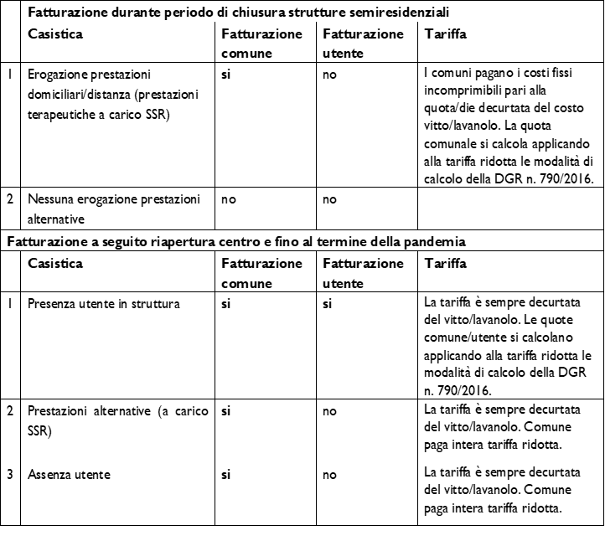
TOTALE GIORNI DEGENZA | TOTALE GG. A TARIFFA RIDOTTA (J+K+L+M) | non compilare
 | TOTALE DEGENZA | non compilare
 | Campo di controllo (il totale dei giorni di degenza secondo le date del periodo di ricovero non può superare i 366 gg. o 304 gg. per il regime semiresidenziale) | non compilare
ALTRI DATI UTENTE | ISEE ANNUALE | COMPILARE SEMPRE (inserire sempre il valore ISEE. Se ISEE è uguale a zero inserire 0,00) ISEE MASSIMO AMMISSIBILE 20.000
 | Indennità accompagnamento (SI/NO) | INDICARE SEMPRE DAL MENU A TENDINA : SI o NO (da inserire SI solo se percepito) se inserito SI verificare il corretto inserimento del valore € 17,06 nella corrispondente colonna di calcolo W
QUOTA SOCIALE GIORNALIERA REGIME RESIDENZIALE | A TARIFFA INTERA | non compilare
 | A TARIFFA RIDOTTA QUOTA INTERA - € 13, 49 (VITTO E LAVANDERIA) | non compilare
QUOTA SOCIALE GIORNALIERA REGIME SEMIRESIDENZIALE | A TARIFFA INTERA (presenze fino al 12/03/2020) | non compilare
 | A TARIFFA RIDOTTA QUOTA INTERA -€ 10,49 (VITTO E LAVANDERIA) | non compilare
QUOTA SOCIALE GIORNALIERA FUORI REGIONE | TARIFFA GIORNALIERA (MODELLO FUORI REGIONE) | Nel caso di STRUTTURA FUORI REGIONE occorre inserire manualmente la quota sociale giornaliera della struttura, stabilita dalla Regione in cui è situata la struttura stessa. In tali casi, come previsto dal paragrafo Prestazioni fuori regione dell'allegato A alla DGR 790/2016: la Regione concorre al pagamento della quota sociale nel limite massimo delle tariffe previste dalla normativa vigente nella Regione Lazio (€ 59,20 mant. A / € 49,20 mant. B), pertanto, se la quota sociale fissata dalla regione ove è ubicata la struttura supera l'importo previsto nel Lazio verrà conteggiata la tariffa giornaliera massima prevista nella Regione Lazio (dovrà essere inserito nella colonna "TARIFFA GIORNALIERA" del foglio "RSA Fuori Regione" l'importo MASSIMO di € 59,20 o di € 49,20).
IMPORTO dovuto alla RSA per giorni di degenza anno 2020 NB. PER REGIME SEMIRESIDENZIALE LA QUOTA TOTALE DOVUTA ALLA STRUTTURA E' DATA DALLA SOMMA DELLE COLONNE U, V, W, X e Y | a quota sociale giornaliera INTERA | non compilare
 | a quota sociale giornaliera RIDOTTA | non compilare
 | TOTALE QUOTA SOCIALE DOVUTA ALLA STRUTTURA | non compilare
DATI ISEE | ISEE DI RIFERIMENTO PER CALCOLO COEFFICIENTE | non compilare
 | COEFFICIENTE DI CONTRIBUZIONE UTENTE | non compilare
DATI INDENNITA' DI ACCOMPAGNAMENTO (SOLO REGIME RESIDENZIALE) | IMPORTO GIORNALIE RO ACCOMPAGNO (solo se percepito) | non compilare
COMPARTECIPAZIONE AI SENSI DELLA DGR 790/2016 (REGIME RESIDENZIALE) | QUOTA GIORNALIERA INTERA a carico dell'UTENTE | non compilare
 | QUOTA GIORNALIERA INTERA a carico del COMUNE | non compilare
 | QUOTA GIORNALIERA RIDOTTA a carico dell'UTENTE | non compilare
 | QUOTA GIORNALIERA RIDOTTA a carico del COMUNE | non compilare
COMPARTECIPAZIONE AI SENSI DELLA DGR 790/2016 E DISPOSIZIONI A SEGUITO PANDEMIA COVID (REGIME SEMIRESIDENZIALE) | QUOTA GIORNALIERA INTERA a carico dell'UTENTE (DAL 1.01.2020 AL 12.03.2020) | non compilare
 | QUOTA GIORNALIERA INTERA a carico del COMUNE (DAL 1.01.2020 AL 12.03.2020) | non compilare
 | QUOTA GIORNALIERA RIDOTTA (assenze fino al 12/03/20) a carico UTENTE | non compilare
 | QUOTA GIORNALIERA RIDOTTA (assenze fino al 12/03/20 a carico del COMUNE | non compilare
 | QUOTA GIORNALIERA RIDOTTA (prestazioni alternative in lockdown) QUOTA UTENTE (NON DOVUTA ALLA STRUTTURA) | non compilare
 | QUOTA GIORNALIERA RIDOTTA (prestazioni alternative in lockdown) a carico del COMUNE | non compilare
 | QUOTA GIORNALIERA RIDOTTA (presenze da riapertura strutture) a carico UTENTE | non compilare
 | QUOTA GIORNALIERA RIDOTTA (presenze da riapertura strutture) A CARICO COMUNE | non compilare
 | QUOTA GIORNALIERA RIDOTTA (prestazioni alternative + assenze utente da riapertura strutture) TUTTA A CARICO COMUNE | non compilare
 | QUOTA TOTALE UTENTE AL 31/12/2020 | non compilare
 | QUOTA TOTALE COMUNE AL 31/12/2020 | non compilare
FOGLIO ELENCO STRUTTURE "MENU TENDINA" | NON MODIFICARE, CANCELLARE, RIMUOVERE IL FOGLIO PERCHE' RENDEREBBE INEFFICACE IL MENU A TENDINA

